Sistema
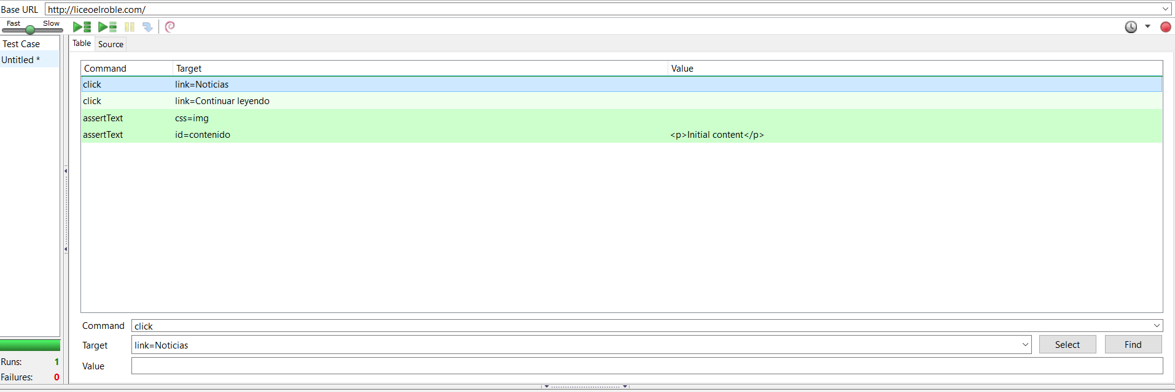
ID | Que se va a probar | Resultado esperado | Cumplido? | Precondiciones | Cambios que se deben realizar
1 | Agregar servicios nuevos | El nuevo servicio es agregado exitosamente | Si | Estar logeado
2 | Agregar nuevas noticias | La nueva noticia es agregada exitosamente | Si | Estar logeado
3 | Agregar nuevos usuarios desde el administrador | Un nuevo usuario es agregado exitosamente por parte del usuario administrador | Si | Estar logeado
4 | Mostrar contenido de un servicio | Cuando se seleccione un servicio, debe mostrar el contenido del mismo. | si | Existan Servicios
5 | Mostrar contenido noticia | Mostrar el contenido el de cada noticia | Si | Existan Noticias
6 | Realizar Login | No haga login | Si | Usuario inválido | Ninguno
7 | Realizar Login | Haga login | si | Usuario válido

Prueba 6 Sistema

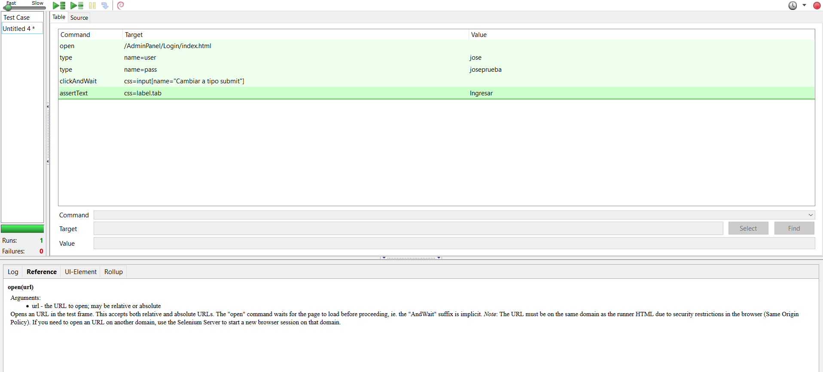

Prueba 7 Login

Prueba 1 Ingresar Noticias

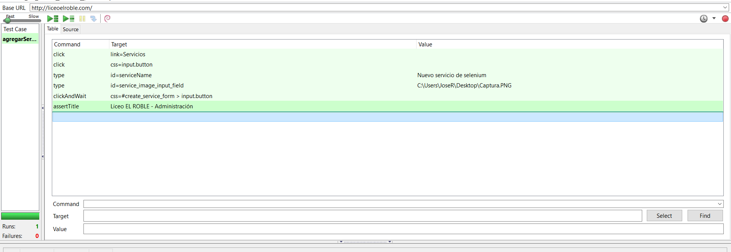

Prueba 2 Agregar Noticias

Prueba 3 Agregar Usuario

Prueba 4 Verificar datos de un servicio

Prueba 5 Verificar contenido de noticias

